WEBDRIVER
STT | Test Case ID | Test case Description | Test Case Procedure | Expected Output | Image | Test date | Result | Note
Kiểm Tra Chức Năng Đăng Nhập Với Email và Password bỏ trống
1 | TC1_Login_30_Loc | Đăng nhập với email và mật khẩu bỏ trống | 1.Truy cập vào trang web 2.Nhập thông tin Email "" 3.Nhập thông tin Mật Khẩu "" 4.Click nút "đăng nhập " | Email hoặc số điện thoại không được để trống. | 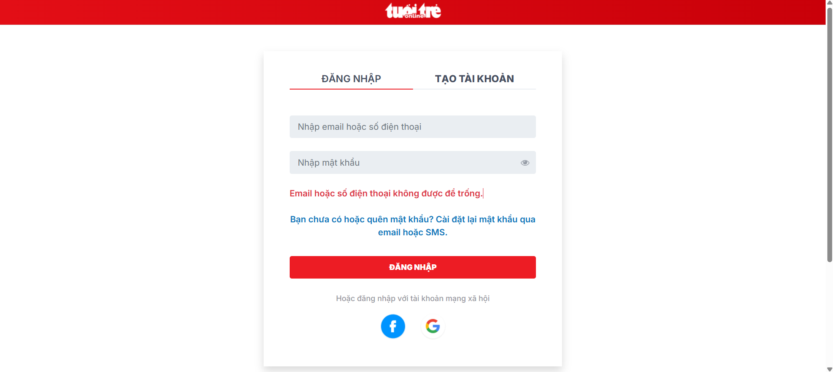 | 2025-04-07 | Pass
Kiểm Tra Chức Năng Đăng Nhập Với Email Đúng Và Mật Khẩu Sai
2 | TC2_Login_30_Loc | Đăng nhập với email và mật khẩu không hợp lệ | 1.Truy cập vào trang web 2 .Nhập thông tin Email "mywebcnpm@gmail.com" 3.Nhập thông tin Mật Khẩu "Loc@12" 4.Click nút "đăng nhập " | Đăng Nhập Thất bại . Hệ thống hiển thị thông báo nếu đây là email/ số điện thoại bạn đã đăng ký, vui lòng kiểm tra lại hoặc chọn "Cài đặt lại mật khẩu" và làm theo hướng dẫn. | 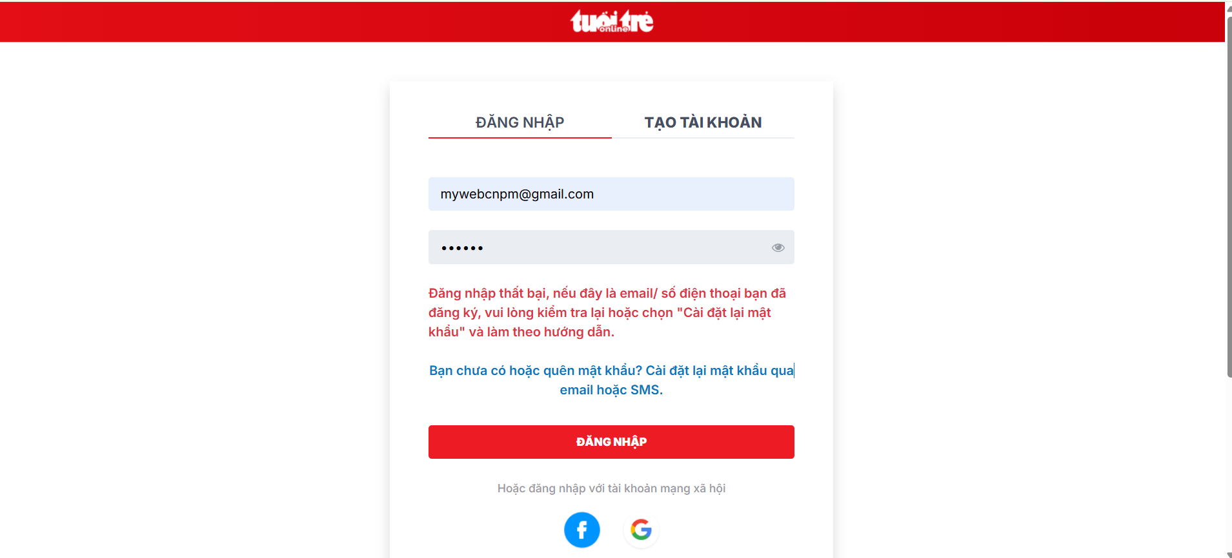 | 2025-04-07 | Pass
Kiểm Tra Chức Năng Đăng Nhập email và mật khẩu đúng
3 | TC3_Login_30_Loc | Đăng nhập với email và mật khẩu hợp lệ | 1.Truy cập vào trang web 2.Nhập thông tin Email "mywebcnpm@gmail.com" 3.Nhập thông tin Mật Khẩu "Loc@123456" 4.Click nút "đăng nhập " | Đăng Nhập thành công . Hệ thống chuyển hướng đến trang chính của người dùng | 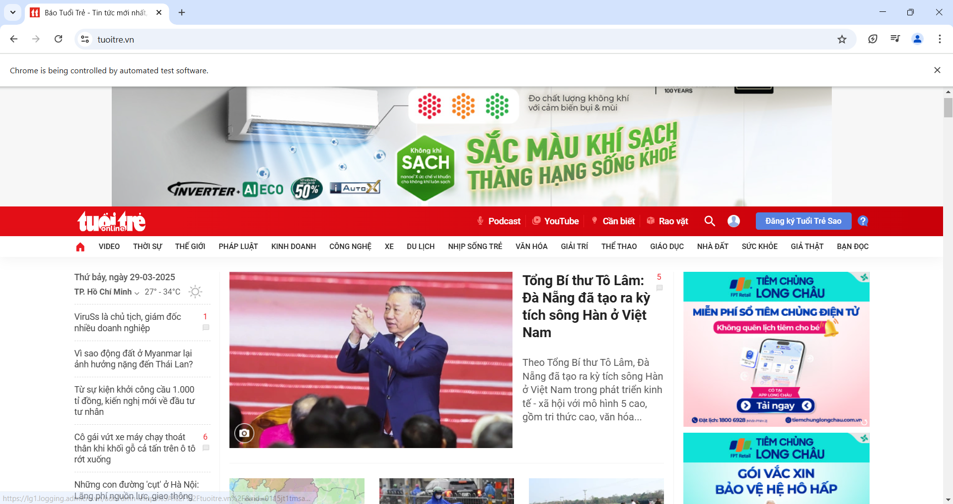 | 2025-04-07 | Pass
Kiểm Tra Chức Năng Tìm Kiếm Thông Tin Với Từ Khóa Không Hợp Lệ
4 | TC4_Search _30_Loc | Tìm Kiếm với từ khóa Không hợp lệ | 1.Truy cập vào trang web 2. Click vào ô tìm kiếm 3. Nhập từ khóa không hợp lệ ("x235sd525asd") 4. Nhấn biểu tượng "Tìm kiếm" | Hiển thị thông báo "Kết quả không phù hợp" | 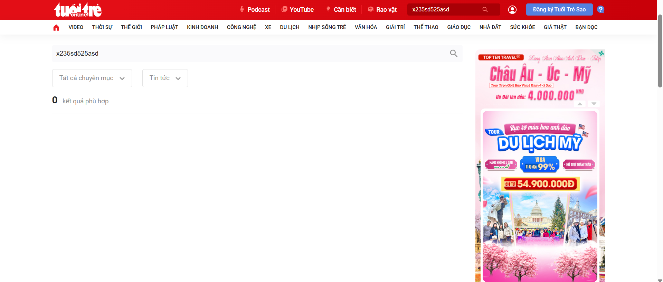 | 2025-04-07 | Pass
Kiểm Tra Chức Năng Tìm Kiếm Thông Tin Với Từ Khóa Hợp Lệ
5 | TC5_Seach_30_Loc | Tìm Kiếm với từ khóa hợp lệ | 1.Truy cập vào trang web 2. Click vào ô tìm kiếm 3. Nhập từ khóa hợp lệ ("Kiểm Thử Phần Mềm") 4. Nhấn biểu tượng "Tìm kiếm" | Hiển thị danh sách kết quả phù hợp với từ khóa | 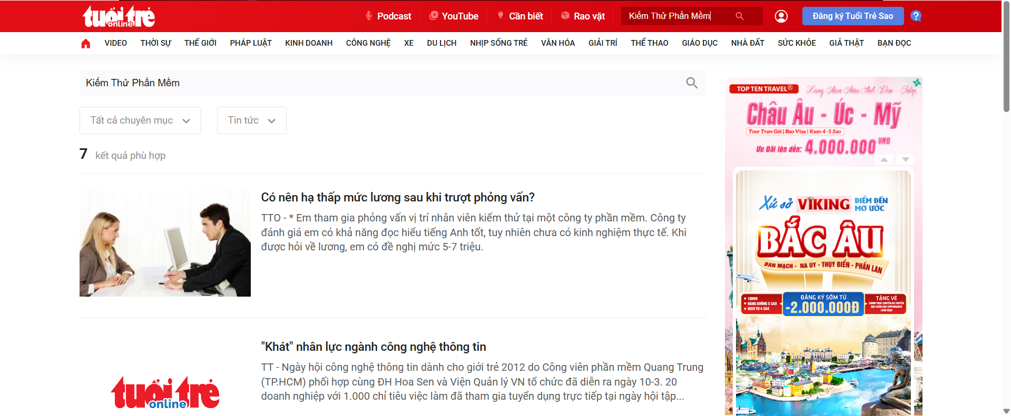 | 2025-04-07 | Pass
Kiểm Tra Chức Năng Bình Luận Không Nhập Nội Dung
6 | TC6_comment_30_Loc | Không nhập nội dung bình luận | 1.Truy cập vào trang web 2. Click vào Bài viết 3. Click chọn vào ô bình luận 4.Không nhập nội dung 5. Nhấn Đăng Bài | Kiểm tra nội dung bình luận không đăng bài thành cong | 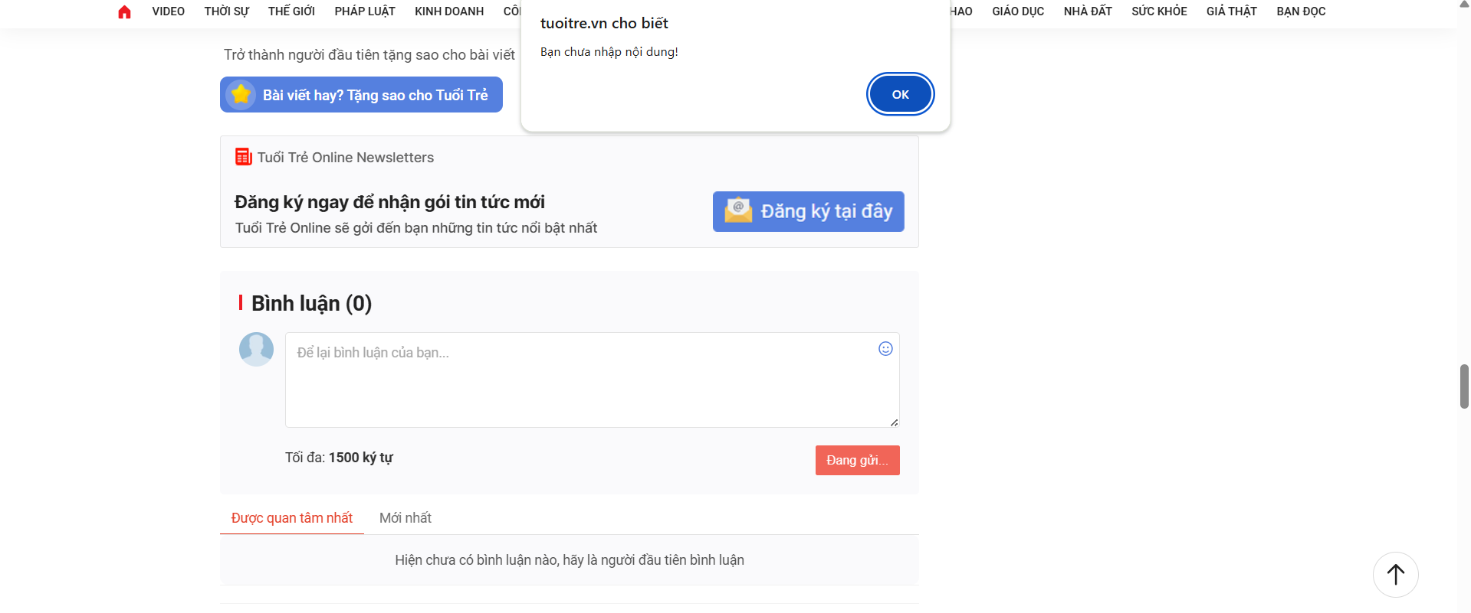 | 2025-04-07 | Pass
Kiểm Tra Chức Năng Bình Luận Nhập Nội Dung Hợp Lệ
7 | TC7_comment_30_Loc | Nhập nội dung bình luận hợp lệ | 1.Truy cập vào trang web 2. Click vào Bài viết 3. Click chọn vào ô bình luận 4.Nhập nội dung "Bài Viết" 5. Nhấn Đăng Bài | Chờ Xét Duyệt | 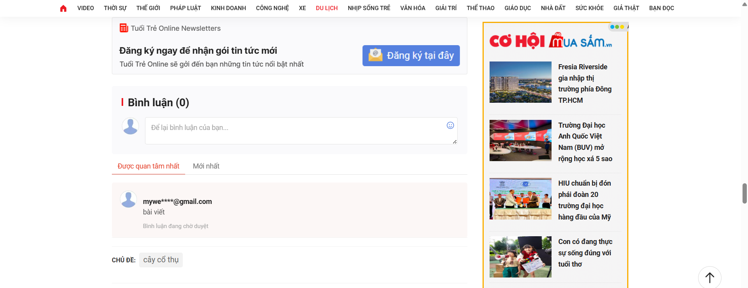 | 2025-04-07 | Pass

